前書き
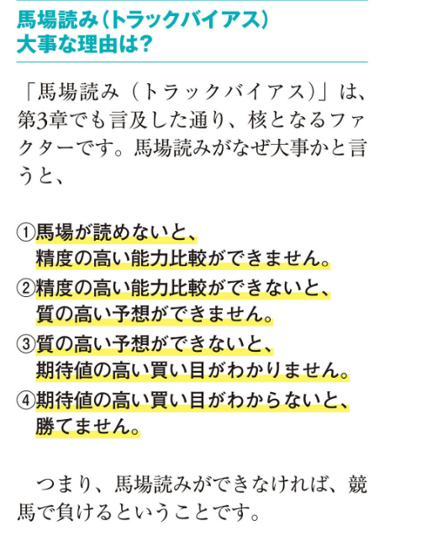
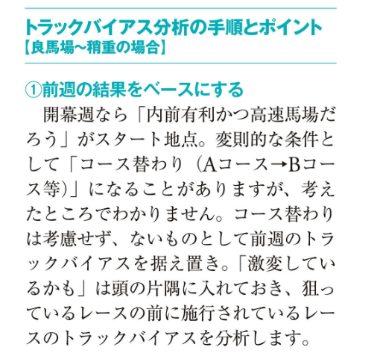
競馬のデータ分析
①ドメイン知識
下記リンク先の書籍を使用。理由はアマチュアレベル（知識が膨大でない）で競馬に勝てる内容の為。
https://www.amazon.co.jp/gp/product/B0BQQW44RL/ref=ppx_yo_dt_b_d_asin_title_351_o07?ie=UTF8&psc=1

②データ収集
下記リンク先の有料会員で取得できるデータを使用する。
http://www.jrdb.com/
↓のようなレコードデータと仕様書があるので、それをもとにpythonでヘッダー付きCSVデータ作成。
06241101012110318920240106コーストガード 12002111112A31023 16 1601168540佐藤翔馬 青木孝文 421.515 -3 -4 -9 1

③特徴量を決定
シート「SEC(JRDB成績データ)」「SRB(JRDB成績レースデータ)」から選定。「SRB(JRDB成績レースデータ)」についてはまだ未調査。
※②で作成したデータ

④目的変数
シート「HJC（払戻情報に関するデータを格納）」から選定
※②で作成したデータ

⑤①の書籍内容から「能力比較」と「トラックバイアス」が重要と認識。
馬の能力比較とトラックバイアスを組み合わせて分析する。
シート「能力比較」とシート「トラックバイアス」に対象となる特徴量候補を記載。
※トラックバイアス (Track Bias) とは？
トラックバイアスとは、競馬においてコースや馬場の状態によって特定の走法や位置取りが有利・不利になる傾向を指します。
例えば、「内枠が有利」「差し馬が届きにくい」といった現象は、トラックバイアスの影響によるものです。これは馬場のコンディションやコース形態がレース結果に大きく関わるため、競馬予測において重要な分析要素です。

能力比較
特徴量候補「勝レースレベル」
関連項目「1(2)着馬名」、「距離」、※「着順」
補足：レース距離によってレベルが違う。2000mで勝った馬のレベルをつける。
※着番は算出が複雑になるので保留

 | ◆因果関係について
 | 2000m前後の距離で行われるレースは、競馬界において非常にハイレベルな競争が展開される傾向にある。
 | その要因の一つとして、高額賞金が設定されたG1レースがこの距離帯に集中している点が挙げられる。
 | たとえば、大阪杯、皐月賞、天皇賞（秋）などがその代表例であり、いずれも2000m前後の距離で実施されており、かつ賞金水準が非常に高い。
 | 馬主や調教師にとって、競走馬を出走させて賞金を獲得することは、経済的な観点から見ても主要な目的の一つである。
 | そのため、賞金の高いレースを目指すという合理的な行動になり能力の高い馬が2000m前後のレースに集まりやすくなる。
 | その為、2000m前後の距離で勝ち上がってきた馬は他の距離（たとえば1400mや2600mなど）で勝利してきた馬に比べて、より高いレベルの競走を経験している可能性が高い。
 | すなわち、強い相手と戦いそこで勝利してきた馬であると評価できるため以後のレースにおいても高い勝率を維持する傾向が生じやすい。
 | 実際、クラシック戦線で活躍する馬の多くは早期の段階から2000m前後の距離で経験を積んでいる。
 | たとえば、シャフリヤールやエフフォーリアといった近年のG1馬は新馬戦からこの距離を使いながら成長し日本ダービーやその他の大レースで実績を残している。
 | 以上の点を踏まえると、
 | 「2000m前後の距離で勝ち上がった馬は、その後のレースにおいても相対的に高い勝率を示す」
 | という因果関係は、賞金制度に基づく競走体系と関係者の合理的な戦略的行動によって論理的に裏付けられていると考えられる。

 | ※参考
 | 皐月賞（芝2000m）：​2億円​
 | 天皇賞（秋）（芝2000m）：​3億円​JRA
 | ジャパンカップ（芝2400m）：​5億円
 | 大阪杯（芝2000m）：​3億円​JRA

特徴量候補「番付」
関連項目「グレード」、「1(2)着馬名」、※「着順」 |  | ◆数値化 | ◆グレード
※着番は算出が複雑になるので保留 |  | 横綱 → 5 | 1 Ｇ１
 |  | 大関 → 4 | 2 Ｇ２
 | ◆因果関係について | 関脇 → 3 | 3 Ｇ３
 | 競馬予想において、競走馬の能力を正確に比較することは、的中精度と回収率を両立させるための中核的要素である。
 | その中心的な評価手法として位置づけられているのが、「番付」である。
 | 番付とは、各馬の過去レースから得られる最大パフォーマンス（＝能力）を基に、馬同士の相対的な位置づけを階層的に格付けする手法である。
 | 「横綱」「大関」「関脇」などの格付けを用いることで、視覚的かつ論理的に能力差を可視化できる枠組みが構築される。
 | この番付という仕組みの背景には、以下のような明確な因果構造が存在する。
 | まず、番付の作成は「週中予想」に基づいて行われる。週中予想とは、週末の枠順やオッズといった外的要因が判明する前に、バイアスのかからない純粋な能力評価を行うフェーズである。
 | この段階で最大能力を抽出・格付けすることにより、客観的な番付が形成される。
 | このとき発生する因果構造は、以下の通りである。

 | （原因） 番付を作成する
 | → （中間結果） 能力比較の構造が明確になる
 | → （結果） 週末のオッズや展開に左右されず、期待値の高い馬券選択が可能となる

 | さらに、番付の存在は予想全体における一貫性と再現性の担保にもなる。
 | 各馬の能力があらかじめ階層的に整理されていることで、展開・枠順・馬場状態・オッズといった予想ファクターに対して、どの程度加点・減点すべきかを論理的・定量的に調整することが可能となる。
 | この結果、たとえば「人気はないが能力は関脇クラス」といった、人気の盲点となっている実力馬を高精度で抽出する戦略が実現される。
 | 一方で、番付を用いずに感覚的な能力比較を行った場合には、次のような不安定な因果連鎖が生じる。
 | （原因） 能力比較を感覚的に行う
 | → （中間結果） 主観やオッズに引きずられる
 | → （結果） 買うべき馬を見誤る／買ってはいけない馬に手を出す

 | このように、「番付の有無」そのものが競馬予想の質を大きく左右する。
 | 番付は、予想における因果関係を体系的に整理、週末の最終判断を合理化するための枠組みとして機能しているのである。
 | 結論として、番付の作成とは競馬予想における「ベースモデル」の構築となる。
 | このベースモデルが存在することにより、「期待値の高い馬券に到達する」という予測成果が導かれる。
 | したがって、競馬予想における情報処理と判断の正確性を高める上で番付作成は極めて有効なプロセスであると結論づけられる。
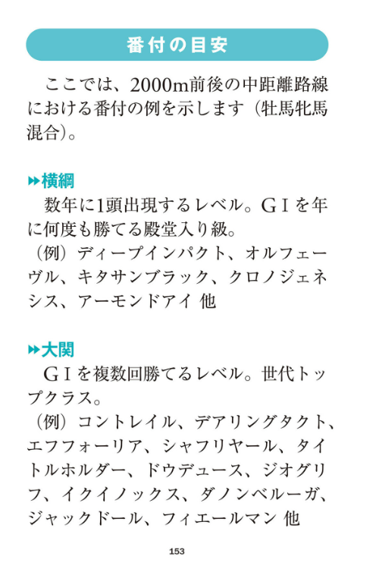

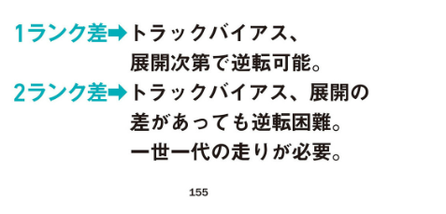

特徴量候補「勝場所レベル」
関連項目「場コード」、「着順」
勝ち上がった場所によってレベルが違う
レベル別 東京、中山、阪神、京都、札幌 ＞ 中京、函館、新潟 ＞ 福島、小倉
 | ◆因果関係
 | 競馬予想において馬の能力を正確に評価するためには、単なる「勝利の有無」にとどまらず「どの競馬場で勝ち上がったか」という視点が不可欠である。
 | なぜなら、競馬場ごとに出走メンバーの層やレースの水準に大きな差が存在し、同じクラスでの勝利であっても、その実質的な価値にばらつきが生じるためである。
 | たとえば、中央競馬の主要4場（東京・中山・阪神・京都）では、クラシックを目指す素質馬や有力馬が集まりやすく、レース全体のレベルが高く保たれている。
 | これらの競馬場では、未勝利戦や1勝クラスの段階であっても、実質的にはオープン級、あるいはそれ以上の能力を持つ馬が出走しているケースも少なくない。
 | したがって、これらの場で勝ち上がった馬は高い競争水準を突破してきたと評価でき能力の裏付けとしての信頼性が高い。
 | 一方で、福島や小倉といったローカル競馬場ではクラシック路線から外れた馬や陣営があえて出走馬の層が手薄な場所を選んで勝利を狙うケースが多く見られる。
 | このような競馬場では、レース全体の水準が相対的に低下しやすく展開・枠順・馬場状態といった外的要因に恵まれた結果としての勝利も少なくない。
 | このような背景を踏まえると、以下のような因果構造が導かれる。

 | （原因） 勝ち上がった競馬場のレベルが高い
 | → （結果） 能力評価の信頼性が高くなる

 | （逆因果） 勝ち上がった競馬場のレベルが低い
 | → （結果） 次走以降の通用性に対する不確実性が高まる

 | たとえば、東京や阪神で勝ち上がった馬がオープン戦や重賞に挑戦する場合には、一定の通用性が期待される。
 | 一方で、ローカル場で勝ち上がった馬が同様のステップを踏んだ場合には、その実力が本物であるかどうかについて、慎重な見極めが求められる。
 | この違いは「話題となっている馬」等の主観的な印象ではなく競馬場の構造や出走馬の質といった明確な要因に基づく差異である。
 | さらに、この「競馬場の質」という要因は予想における「期待値判断」にも直結する。
 | たとえば、ローカル場での勝利実績を過大評価された馬が人気を集めている場合には、そのリスクを的確に見抜き、馬券対象から外すことで回収率の向上が期待できる。
 | 逆に、東京や中山といった高水準競馬場で好走歴のある馬が人気薄で出走していた場合には期待値の高い買い目を形成するチャンスとなる。
 | このように、「どこで勝ったか」は「どのように勝ったか」と同等あるいはそれ以上に重要な評価基準であり馬柱には現れにくい「レース環境」を読み解く視点が、予想精度を左右する決定要因の一つとなる。
 | 結論として、勝ち上がった競馬場の違いは馬の能力評価に明確な因果的影響を与えるファクターである。
 | したがって、競馬予想においては「何勝しているか」よりも「どこで勝ってきたか」という観点を持つことが再現性の高い予測と高回収率を実現する。

特徴量候補「素点」
関連項目「素点」
※「素点」は、個々の馬が持っている基礎的なポテンシャルや能力値を示す指標。JRDBデータにあり。
 | ◆因果関係
 | 馬の能力評価において、近年重要性を増している指標が JRDBの「素点」 である。
 | この素点は、過去レースにおける最大パフォーマンスを定量的に表現する能力指標であり、以下の計算式によって求められる：
 | 素点 =（基準タイム − 走破タイム） × 距離差 × 10 ＋ 馬場差 ＋ 基本値
 | 出典元：http://www.jrdb.com/about/jrdb_doc.pdf
 | この式により、各馬のパフォーマンスを「標準タイムとの差異に基づいてスコア化」しつつ、
 | 馬場状態や距離などのレース条件を加味して、相対的かつ公平な能力値を抽出している点に特徴がある。
 | 特に重要なのは、単なる着順や人気、表面的な走破タイムではなく、
 | 「どのような馬場・展開・相手関係で、どれだけの能力を発揮したか」という内実に着目した設計となっている点である。
 | 例えば、前走で着順が悪かった馬であっても、不利な位置取りや展開バイアスによって力を発揮できなかっただけの場合、
 | 素点ではそのレースで発揮していた「実質的な能力」を数値として可視化できる。これにより、過小評価されがちな馬を適切に拾い上げることが可能となる。
 | 素点の最大の強みは、以下のような因果構造に基づいた再現性にある：
 | （原因） 過去に高い素点を記録した
 | → （結果） 適切な条件下で再びその能力を発揮する可能性が高い
 | つまり、素点は「過去のパフォーマンスの高さ」が「将来の好走可能性」に直結するという、実戦的な予測モデルとして機能する。
 | 最終予想における展開・オッズ・枠順といった要素は、この“能力のベース”の上に積み上げられる補正要素として扱われる。
 | ただし、素点にも注意点がある。極端な展開や一時的な馬場によって偶発的に高い素点が出るケースもあり、
 | これを過信すると、実力以上の評価を行ってしまうリスクがある。したがって、数値を活用する際には、
 | いつのレースか（時期）

 | どの競馬場か（馬場構造）

 | どのような条件だったか（展開・ラップ・馬場差）
 | を十分に確認し、再現性の高いパフォーマンスであるかどうかを見極める必要がある。
 | 結論として、JRDBの素点は、過去の実力を定量化するスコアであり、その因果構造に基づいて将来の好走可能性を予測するための中核指標である。
 | 表面的な着順や人気にとらわれず、「能力の本質」に迫る予想を行うには、素点を軸に据えた思考が、回収率と的中率の両立を実現する。

特徴量候補「IDM(素点)」
関連項目「IDM」、「素点」
※「IDM」は、個々の馬が持っている基礎的なポテンシャルや能力値を示す指標。JRDBデータにあり。
 | ◆因果関係
 | 競馬予想において重要な課題のひとつは、「過去に能力を発揮した馬が、今回のレース条件下でも同じように能力を発揮できるのか」、すなわち再現性の高いパフォーマンスをどのように予測するかという点にある。
 | この課題に対して、JRDBが提供する指標「IDM（Individual Data Merit）」は、各馬の持つ潜在能力（ポテンシャル）に加えて、実戦条件における再現性を評価するために設計された指標である。
 | IDMは、「素点」「ペース補正」「斤量補正（ハンデ）」「記憶要素」の4つの構成要素によって成り立っている。
 | 素点は、過去のレースで馬が発揮した能力を共通スケールで定量化したものであり、基礎的なパフォーマンスの水準を示す。
 | ここに、レース展開による影響（ペース補正）、斤量差によるハンデの補正、そして着順では把握できない不利や位置取りなどの情報（記憶要素）を加えることで、より実戦に即した能力評価が可能となっている。
 | この構造には明確な因果関係が存在する。
 | まず、入力変数として「素点」「ペース」「斤量」「記憶要素」といった複数の要素があり、これらが中間的な評価値としてIDMを生成する。
 | そしてIDMは、「今回の条件においてその能力が再現されるか」という予測の根拠として機能する。
 | すなわち、以下の因果構造で整理される：

 | 【原因】素点・ペース・斤量・記憶要素
 | →【中間結果】実戦を加味した能力指標（IDM）
 | →【結果】レース当該条件下での能力再現性の予測

 | この因果構造により、単に過去の実績（素点）のみに依存するのではなく、「展開」「ハンデ」「不利」などの影響も加味した、より現実的な能力評価が可能となる。
 | 実際の予想においては、たとえば「素点が高いがIDMが低い」馬は、「能力はあるが再現性に懸念がある」という判断が可能となる。
 | 一方で、「素点は平凡でもIDMが高い」馬については、「展開や斤量が味方して激走する可能性がある」と捉えることができる。
 | これは、両指標を併用することで、ポテンシャルと再現性という2軸からの因果的評価が可能になることを意味する。
 | 結論として、IDMは競馬予測モデルにおいて、素点を基礎としつつ、より実戦的かつ因果的な補正を加えた総合的な能力予測指標である。
 | その因果構造の明確さゆえに、IDMは再現性を担保する予測モデル構築において極めて有用な特徴量と位置づけられる。
 | 一方、同じくJRDBが提供する「IDM（Individual Data Merit）」は、素点に対してさらに実戦的な補正要素を加味した総合的能力指標である。
 | IDMは以下の構成によって成り立つ。

 | IDM ＝ 素点 ＋ ペース補正 ＋ 斤量補正（ハンデ）＋ 記憶要素
 | 出典元：http://www.jrdb.com/about/jrdb_doc.pdf

 | ここで記憶要素とは、「出遅れ」「不利」「位置取り」「レース内容」など、着順では捉えきれないパフォーマンス低下要因を考慮した補正値である。
 | これらを含めることで、IDMは素点が表す「ポテンシャル」に加えて、「再現性の高い走りを今回も示せるかどうか」という観点での評価が可能となっている。
 | したがって、素点とIDMは、役割において明確に異なる。
 | 素点は「過去にどれほどのパフォーマンスを出したか」を評価するのに対し、IDMは「今回の条件下でその能力をどの程度再現できるか」を予測する指標である。
 | 両者を併用することによって、
 | たとえば「素点は高いがIDMは低い馬」は「能力はあるが条件が不利」、
 | 逆に「素点は並だがIDMは高い馬」は「展開や斤量がハマり激走可能」といった因果的判断が可能となる。
 | 結論として、素点は競馬予想における能力評価の出発点であり、因果構造の根幹を形成する指標である。
 | IDMとの比較を通じて、ポテンシャルと現実的な再現力を相補的に評価できるようになることで、より精度の高い、再現性のある予測モデルの構築が可能になる。
 | したがって、素点は単なる評価値ではなく、競馬予想における因果構造の理解と実装に不可欠な要素であると位置づけられる。

保留内容
前後レースの成績で序列を付ける

・レースにおける有利、不利

・適正は能力比較で迷った時くらい

トラックバイアス
特徴量候補「馬場状態」
関連項目「馬場状態」（馬場状態は、競馬のレースが行われるコースのコンディションを指し、馬のパフォーマンスに大きく影響します。天候や芝・ダートの状態に左右され、スピードや持久力に直結する重要な要素です。）
 | ※値例
 | □馬場状態
 | 10 良
 | 11 速良
 | 12 遅良
 | 20 稍重
 | 21 速稍重
 | 22 遅稍重
 | 30 重
 | 31 速重
 | 32 遅重
 | 40 不良
 | 41 速不良
 | 42 遅不良

 | ◆因果的影響
 | 競馬における予想精度を高めるうえで競走馬の能力だけでなく、それが発揮される環境条件に目を向けることが重要である。
 | 中でも「馬場状態」は、レース結果に明確な因果関係をもたらす変数であり、馬のパフォーマンスを大きく左右する要因の一つである。
 | 馬場状態とは、芝やダートといった競走路面のコンディションを指し、天候、気温、芝丈、含水率などの要素により日々変動する。
 | 一般的には「良」「稍重※」「重」「不良」の4分類によって表されるが、JRDBではより精緻な評価として、同一分類内における速度傾向の違いを反映した12分類によるコード体系を採用している。
 | ※稍重：芝に多少の水分が含まれており、良馬場よりも時計がかかる状態
 | この分類により、馬場状態の変化を単なる主観的評価ではなく、定量的・構造的に捉えることが可能となる。
 | たとえば、「速稍重（21）」と「遅稍重（22）」のような同系統の馬場でも前者は滑りやすく前残り（先行有利）の傾向が強まり後者ではペースが落ち着いて後方からじわじわ伸びる差し馬が台頭しやすくなるといった展開の差が生じる。
 | すなわち、馬場状態の変化（原因）が、展開構造の変化（中間結果）を誘発し着順変動（結果）へとつながるという因果関係の連鎖構造が成立するのである。
 | さらに、速度分類を含んだ馬場状態は適性評価と強く結びつく。
 | スピード型の馬は速馬場において真価を発揮しやすく、スタミナ型・パワー型の馬は遅馬場で浮上する機会を得やすい。
 | これにより、馬の能力そのものでは説明しきれない凡走や激走の原因を、馬場との相性という観点から合理的に説明可能となる。
 | 実際、前走で凡走した馬が馬場状態の回復や変化によって次走で激走するケースは珍しくなく馬場状態の分析を怠ることは予想精度の低下と回収機会の損失を直接的にもたらす。
 | 結論として、馬場状態は単なる背景情報ではなく、競走馬の能力を引き出すか抑制するかを決定づける環境変数であり、予想モデルにおける主要な因果要因として取り扱うべきである。
 | 特に、速度分類を含めた定量的な馬場評価は、脚質や適性といった馬固有の特性と組み合わせることで、競馬予想における論理的整合性と再現性を高める鍵となる。
 | 馬場状態を定量的に捉え、能力や展開と連動させて因果構造として理解することは競馬における合理的かつ再現性の高い予測手法である。

特徴量候補「馬場差」
関連項目「馬場差」（馬場差とは、競馬においてその日の馬場状態がレース結果に与えた影響を数値化した指標です。具体的には、基準となる良馬場のタイムと比較して、馬場状態の影響でどれだけタイムが変化したかを示します。）
※馬場差でタイムを調整すると純粋な能力が分析できる？
 | ◆因果的影響
 | 競馬におけるタイム比較や能力評価を行う際に「馬場差」という概念は重要な役割を果たす。
 | 馬場差とは、その日の馬場状態が競走馬の走破タイムに与える影響を数値化した指標である。
 | レースのパフォーマンスを評価する上での前提条件となるものである。
 | これは、単なる気象や馬場の印象的な把握ではなく標準的な良馬場を基準としたタイムの差分を用いて、その日の馬場が速かったのか、遅かったのかを定量的に示すものである。
 | たとえば、馬場差が「+1.5秒」と評価された日であれば馬場の状態が悪く通常よりも1.5秒分余計に時間がかかるコンディションであったことを意味する。
 | 逆に「−0.8秒」の馬場差であれば馬場が高速化し標準よりも0.8秒速く走れる状態であったということである。
 | この馬場差は競走馬のパフォーマンスを正しく評価するうえで明確な因果関係を持つ補正要因である。

 | すなわち、
 | 「馬場差が大きい（＝馬場が悪い）」
 | →「走破タイムが遅くなる」
 | →「見た目のパフォーマンスが下がる」
 | →「本来の能力が正しく評価されにくくなる」

 | という一連の因果構造が存在する。
 | たとえば、ある馬が「1分34秒8」というタイムで凡走したとしても、その日の馬場差が+2.0秒であれば、標準的な良馬場換算では「1分32秒8」のパフォーマンスに相当する可能性がある。
 | 逆に、馬場差が−1.0秒で「1分33秒0」で走った馬がいたとしても、その実力は馬場の恩恵を受けていた可能性があり、数値として見えるタイムほどの価値はない。
 | このように、馬場差を補正せずにレース内容を評価すると、実際の能力と見かけ上のパフォーマンスに乖離が生じる。
 | それは、過小評価や過大評価を引き起こし、次走以降の予想において誤った判断を下す原因となる。
 | 特にタイムを重視した指数型予想や能力比較型の分析では馬場差の補正を行わない限り、信頼性ある評価は成り立たない。
 | さらに馬場差は、レース全体の展開傾向にも影響を与える。
 | たとえば、馬場差がプラス方向に大きい（馬場が重くて遅い）日には、差し・追い込みが届かず先行馬が粘る傾向が強まる。
 | 一方、マイナス方向に大きい（速い）馬場ではペースが速くなる。
 | スピードが出るので、レース全体のペースが速くなりやすい。
 | 前を走る馬たちが最初から速く走っているので、後半にスタミナが切れて失速する可能性がある。
 | すると、後ろで脚をためていた差し・追い込み馬が、最後の直線で一気に追い上げて届きやすくなる。
 | この点でも、馬場差は単なる数値以上に展開と結果の相関構造を理解するための因果的手がかりとなる。

特徴量候補「馬場分析」
関連項目「1(2)着馬名」、「着順」、「コース取り」（内側有利の馬場か、外差しが有利な馬場かが判断でき）、「4角コース取り」、「コーナー順位」
そのレースでは馬場のどこを通った馬が好走したのか？（（内有利？外有利？内外フラット？））

 | ◆因果関係
 | 競馬予想において、「馬場読み（いわゆるトラックバイアス）」は、能力比較と並んで極めて重要な要素である。
 | とりわけ、「内有利」や「外差し」といったバイアス傾向は、週をまたいで継続することも多く、その実態を的確に把握することで、高精度な能力評価や、期待値の高い馬券戦略の構築につながる。
 | そこで、本分析では、馬場のどの部分を通過した馬が好走していたかを定量的に把握することを目的とし、着順やコース取り、各コーナーでの通過順位といったパラメーターを用いて、トラックバイアスを視覚的かつ統計的に分析した。
 | 加えて、図解や実際のレース事例（エフフォーリア、アカイイト、ユーキャンスマイルなど）を参照しながら、トラックバイアスの影響を視覚的にも可視化することを試みた。
 | 分析対象には、日本の重賞レースを中心に採用した。具体的には、東京芝2400m（日本ダービー）、小倉芝1200m（CBC賞）、札幌記念、マイラーズカップ、神戸新聞杯、大阪杯などを取り上げている。
 | 馬場状態については良馬場を基本としつつ、稍重〜重馬場のレースは注釈を加えた上で分析を実施した。
 | また、雨上がりの特殊馬場や芝の構成（野芝／洋芝）といった要因も考慮している。
 | 本研究で使用した主な特徴量は以下のとおりである。
 | まず、着順は目的変数として扱いコース取りは内・中・外の3〜5段階に分類した。
 | 4コーナーでの進路（通過帯）も位置情報として抽出し、コーナー通過順位や脚質（逃げ・先行・差し・追込）とともに分析に含めた。
 | さらに、上がり3Fタイム（ラスト3ハロンの区間タイム）を末脚性能の指標として用いている。
 | トラックバイアスの可視化にあたっては通過帯と着順のクロス集計に基づくヒートマップを作成し位置別の好走傾向を定量的に把握する。
 | また、特定のレースを比較対象として取り上げたとえば2021年エリザベス女王杯（外差し有利）と2022年札幌記念（内伸び馬場）などのバイアス方向を視覚的に対比した。
 | さらに、週中から週末にかけてバイアスがどのように変化したかを検出するため前週のメインレースや当日の芝8R〜10Rを観察し次のレースへのバイアス仮説を立てるという実践的手法も取り入れる。
 | 加えて、本研究では馬のタイプ（スピード型／パワー型）と馬場適性の関係にも注目した。
 | とくに、「軽い馬場ではスピード型の馬が優位に立ちやすく、重い馬場ではパワー型が有利になる」という従来の構図に加えコース形状（コーナーR、直線の長さ、坂の有無）との相互作用がバイアス形成に大きな影響を与えていることも確認された。
 | したがって、馬場の性質だけでバイアスを語るのではなく、構造的な条件も含めた複合的な理解が不可欠である。
 | 実際のレース事例からは、以下のようなバイアス傾向が読み取れる。
 | たとえば、2021年の日本ダービーでは、外差し傾向の馬場において内枠先行のエフフォーリアが不利を受け2着に敗れた一方、前週のオークスを外差しで制したユーバーレーベンがバイアス継続の中で勝利した。
 | また、2022年のCBC賞では、超高速馬場とコース形態が一致し、先行馬テイエムスパーダがラップ31.8秒という異常値で押し切ったことから、バイアスの影響が極めて顕著であったといえる。
 | さらに、2021年のエリザベス女王杯では外差しバイアスが顕著に表れ、内枠・先行馬（レイパパレやウインキートスなど）が苦戦した一方で、大外を一気に伸びたアカイイトが勝利を収めた。
 | 一方、2022年のキーンランドCでは「外が伸びる」という事前情報が過剰に意識され、逆に中目を通ったヴェントヴォーチェやウインマーベルが好走した。
 | これは、バイアスの「読み過ぎ」によって騎手が意図的に外に出しすぎた結果、逆効果となった典型例である。
 | また、表面上は良馬場に近い状態であっても、実際にはバイアスが残っていた例もある。
 | 2022年の札幌記念では、雨上がりで馬場表面は乾いていたものの、内側が伸びる馬場となっており、インベタで先行したジャックドールが押し切って勝利した一方、外を回した差し馬（ユーキャンスマイルなど）は不発に終わった。
 | このように、見た目の馬場状態やクッション値だけでは捉えきれないバイアスが存在することも示唆される。
 | 以上のような分析を踏まえると、「前有利」や「差し有利」といった単純な図式ではトラックバイアスを正しく評価できないことが明らかである。
 | たとえ先行有利なレースであっても、外を回された先行馬はバイアスの不利を受ける可能性があり、逆に「外差し有利」とされる日でも、最内枠からスタートして内をロスなく立ち回った馬が好走することもある。
 | このように重要なのは、その日の馬場と展開、そしてコース形状を含めた「コース取り」の最適解を読み解くことである。トラックバイアスは、単なる印象論ではなく、着順や通過位置などの客観的データから可視化・定量化できるものである。
 | 本研究で使用した特徴量（コース取り、コーナー通過順位、4角位置）は、こうした分析において非常に有効であることが確認された。
 | たとえば、外差しが決まったレースでは「4角外＋中団以降」の馬が上位に集中し、内有利なレースでは「内＋先行馬」が上位を占めるといった特徴が明確に現れる。
 | このように、トラックバイアスと着順の因果関係を把握することで、バイアスを「馬場差」の一形態として再定義し、レース予測の精度向上や、より合理的な馬券戦略構築に寄与するアプローチが可能になると考えられる。

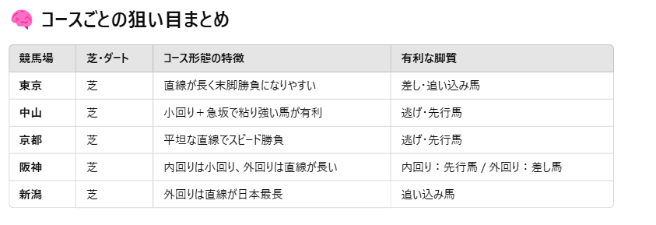
馬場分析でカバーしている
特徴量候補「コース形態」
CSVから拾えないので手動で作成予定。DBを使用する予定。

【コーナリング】
関連項目「コーナー順位」

◆雨は考慮しない 大雨時は馬券購入見送り
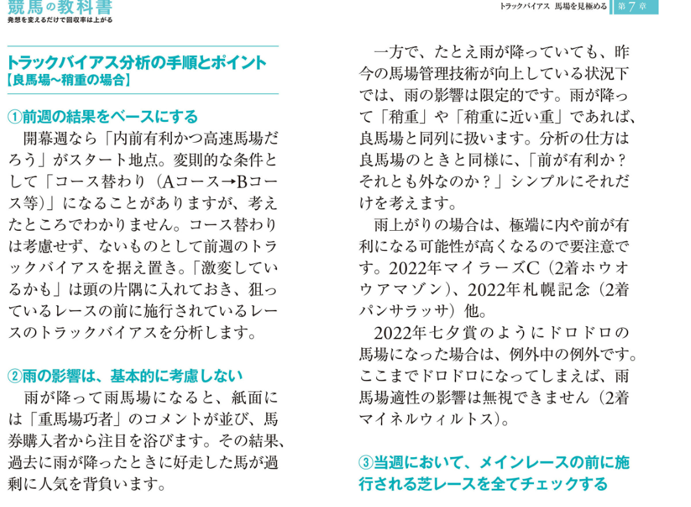

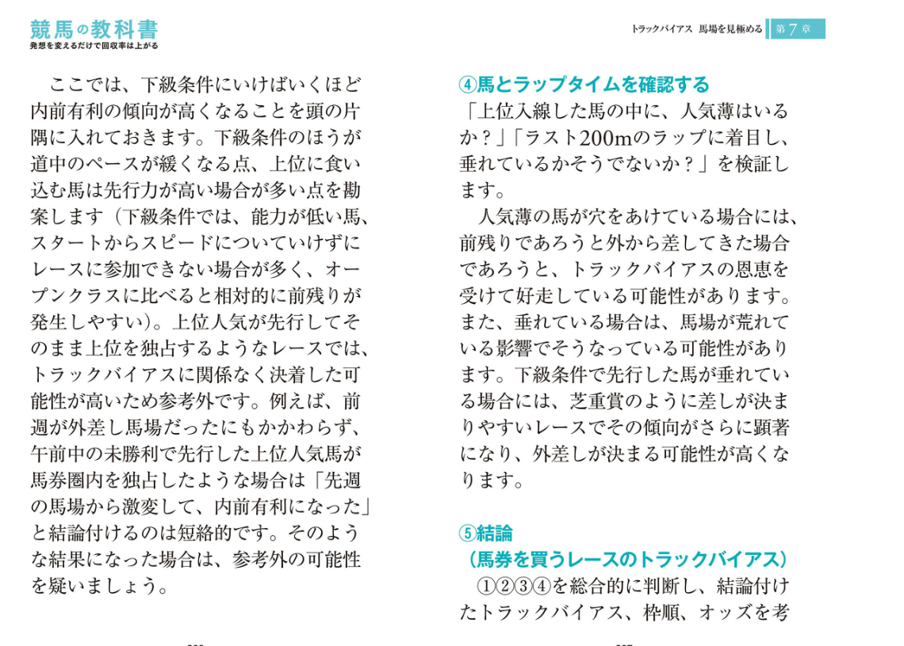

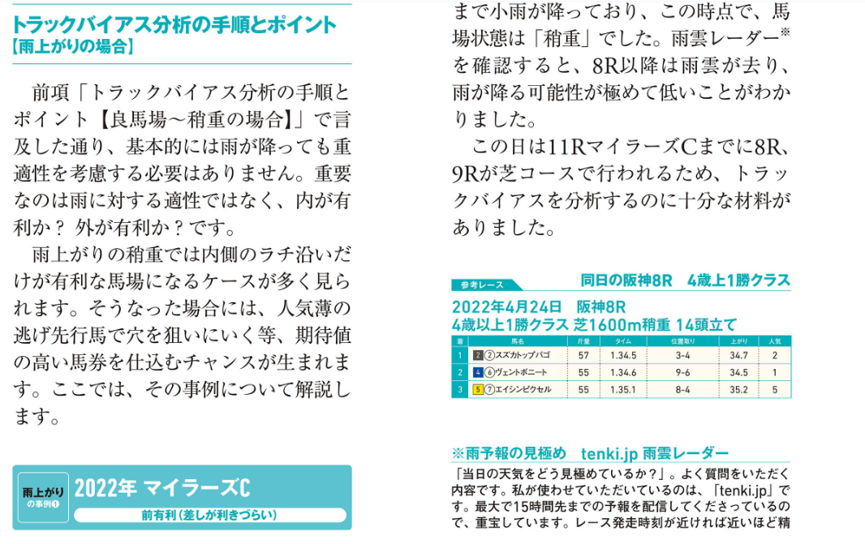

保留
坂

枠順の有利不利

軽い 重い

前週の結果をベース

